E1.1
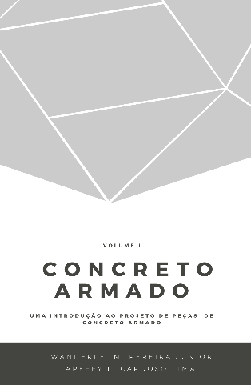
 |  |  | Concreto Armado |  | Volume I
 |  |  | Uma introdução ao projeto de peças de concreto armado
 |  |  | Prof. Wanderlei Malaquias Pereira Junior
 |  |  | Prof. Areffy Luiz Cardoso Lima
 |  |  | Legenda
 |  |  |  | Usuário inserir dados

Exercício Resolvido 1.1

idade (dias) | s | β_1 | f_ck,28 (MPa) | f_c,j (MPa) | f_c,j (MPa)*
0.0001 | 0.2 | 1.3349072785E-46 | 50 | 6.6745363926E-45 | 6.6745363926E-45
1 | 0.2 | 0.42388184738 | 50 | 21.194092369 | 21.194092369
10 | 0.2 | 0.87400952028 | 50 | 43.700476014 | 43.700476014
15 | 0.2 | 0.92936658115 | 50 | 46.468329057 | 46.468329057
20 | 0.2 | 0.96402004471 | 50 | 48.201002235 | 48.201002235
25 | 0.2 | 0.98840761069 | 50 | 49.420380535 | 49.420380535
27 | 0.2 | 0.99633669545 | 50 | 49.816834772 | 49.816834772
30 | 0.2 | 1.0068046908 | 50 | 50 | 50.34023454
35 | 0.2 | 1.0213390514 | 50 | 50 | 51.066952569
40 | 0.2 | 1.0332074519 | 50 | 50 | 51.660372597
50 | 0.2 | 1.0516219688 | 50 | 50 | 52.581098442
60 | 0.2 | 1.0654252229 | 50 | 50 | 53.271261144
80 | 0.2 | 1.0851067881 | 50 | 50 | 54.255339404
90 | 0.2 | 1.0924745252 | 50 | 50 | 54.623726259

